Ogradni zidovi
PONUDA - TROŠKOVNIK

 | Datum:

 | Sadržaj:
 | Uređenje ulaza u naselju Gajac

 | Objekt \ Građevina:
 | Ogradni zidovi
 | Novalja
 | 53291 Novalja

 | Investitor \ Naručitelj radova: | OIB:
 | Grad Novalja - mjesni odbor Gajac | 85290822507
 | Novalja
 | 53291 Novalja

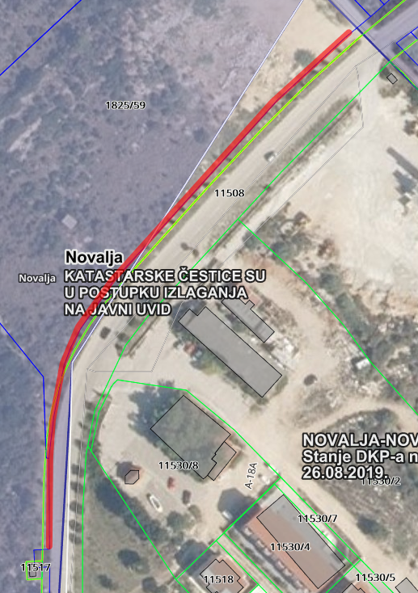

I | OGRADNI ZIDOVI | KOLIČINA | CIJENA (kn) | IZNOS (kn)

 | Geodetski radovi:
1 | Dolazak na teren te iskolčenje međe između ceste - katastarske čestice k.č. 11508 k.o. Novalja nova te susjednih parcela u zoni obuhvata (1816/36 i 1825/59 k.o. Novalja). U stavku je uključeno iskolčanje međe, osiguranje i održavanje iskolčenih oznaka, obnavljanje i održavanje iskolčenih oznaka za sve vrijeme građenja odnosno do predaje radova Investitoru
 | Obračun po kilometru iskolčenih međa
 | km | 0.25

 | Pripremni radovi- iskop temelja
2 | Čišćenje terena te iskop temelja zida, dimenzije temelja 40x50 cm duljine 250 m'. U stavku je uključeni širi plitki iskop nogostupa u debljini od 15 cm ( od postojeće ceste do novog zida) iskop, čišćenje od drača, trave i slično, iskop temelje zida, zbrinjavanje otpada i završno čišćenje. Iskop širi od potrebnog neće se priznavati.
A | Iskop temelja zida 40x50 cm duljine 250 m', obračun po metru dužnom iskopanog temelja - m' | 250.00

 | Betoniranje temelja
3 | Dobava doprema ugradnja i njega betona u trakastim temeljima marka beton MB 25, dimenzije trakastih temllja 40 cm x 50 cm duljine 250 m' . Sastavni dio stavke je izrada i ugradnja betonskog željeza u temelje. Minimalna ugradnja armature 4 kg/m(4 x fi12mm)
3.1. | Obračun po m3 ugrađenog betona | 50.00
3.2. | Obračun po kg ugrađene armature | 1,200.00

 | Zidanje zida
4 | Zidanje ogradnih kamenih zidova bunja,tip suhozida,jedno lice kamen drugo beton, u jednostranoj oplati sa poluobrađenim kamenom sa fugom širine 2 cm, prosječne visine zida cca 100,00 cm širine cca 35 cm, duljine 250 m'. U cijenu uključiti dobavu kamena,pijeska,cementa i ostalog potrebnog materijala za zidanje zida kao i montažu i demontažu jednostrane oplate.
 | Obračun po m2 gotovog zida
 | m2 | 300.00

5. | Dobava , nabava, razastiranje i planiranje dobre kvalitetne čiste zemlje( humusa) bez korova u sloju od 15 cm. Zemlju je potrebno postaviti na cijeloj površini obuhvata između postojećeg nogostupa te novog zida. Prije same postave nove kvalitetene zemlje potrebno je isčupati/ isplijeviti svu postojeću travu.
 | Obračun po m2 isplanirane zemlje
 | m2 | 800.00

I | OGRADNI ZIDOVI

REKAPITULACIJA

I | OGRADNI ZIDOVI

 | SVI RADOVI I MATERIJALI - UKUPNO: | kn -

 | PDV 25 % | kn -

 | SVI RADOVI I MATERIJALI - UKUPNO: | kn -

